Część nr 1
 | 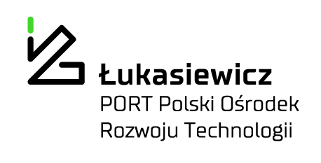
 |  |  |  |  |  |  |  |  | PO.2723.121.2022
 | 1. Opis przedmiotu zamówienia: |  |  |  |  |  |  |  | Część nr 1

Lp. | Przedmiot zamówienia | Opis parametrów technicznych (np. identyfikacja, tj. typ, seria, klasa i, zakres, w którym wyposażenie będzie wzorcowane punkty odniesienia - jeśli dotyczy, nr CAS - jeżeli dotyczy, czystość min.( zakres lub dokładnie) lub opis parametrów równoważności | Wymagania | oferowany produkt | rozmiar opakowań | Ilość opakowań | Wartość jednostkowa netto PLN | Stawka VAT % | Wartość VAT | Wartość brutto (cena jednostkowa x ilość + VAT)
1 | Medium Opti-MEM | Podłoże hodowlane Opti-MEM musi pozwalać na zmniejszenie suplementacji FBS o co najmniej 50% bez zmiany tempa wzrostu. Musi móc być stosowany z różnymi zawiesinowymi i przylegającymi komórkami ssaków, w tym Sp2, AE-1, CHO, BHK-21, HEK i pierwotnymi fibroblastami. Musi zawierać L-glutaminę oraz czerwień fenolową. Produkt musi być sterylnie filtrowany, mieć trwałość 30 miesięcy od daty produkcji. Musi być sprzedawany pod postacią proszku, umożliwiającego zrobienie 10L gotowego roztworu. Musi wykorzystywać system buforowy wodorowęglanu sodu (2,4 g/l). | nd |  | 10l | 2
 |  |  |  |  |  | Cena | 0.00 |  | 0.00 | 0.00
 |  | Ofertowany termin realizacji……………………………………………………( uzupełnia oferent)
 |  | Wykonawca winien w koszty wliczyć: koszt transportu i dostawy do miejsca wskazanego przez Zamawijącego
Sieć Badawcza Łukasiewicz – PORT Polski Ośrodek Rozwoju Technologii
54-066 Wrocław, ul. Sabłowicka 147, Tel: +48 71 734 77 77, Fax: +48 71 720 16 00
E-mail: biuro@port.lukasiewicz.gov.pl | NIP: 894 314 05 23, REGON: 386585168
Sąd Rejonowy dla Wrocwia – Fabrycznej we Wrocławiu, VI Wydział Gospodarczy KRS,
Nr KRS: 0000850580
Sieć Badawcza Łukasiewicz – PORT Polski Ośrodek Rozwoju Technologii
54-066 Wrocław, ul. Stabłowicka 147, Tel: +48 71 734 77 77, Fax: +48 71 720 16 00
E-mail: biuro@port.lukasiewicz.gov.pl | NIP: 894 314 05 23, REGON: 386585168
Sąd Rejonowy dla Wrocławia – Fabrycznej we Wrocławiu, VI Wydział Gospodarczy KRS,
Nr KRS: 0000850580

